Lapas1
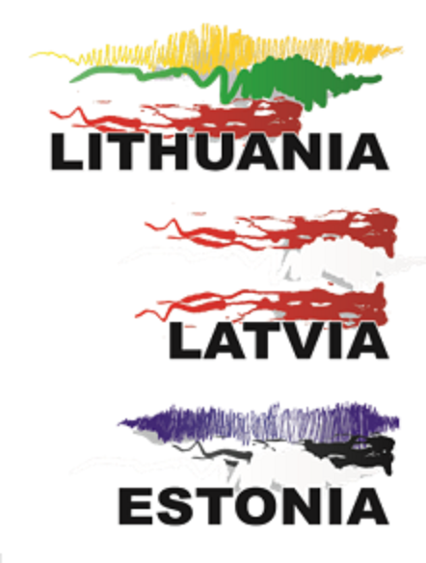
BALTIJOS ŠALIŲ JAUNIŲ
KOMANDINIS ČEMPIONATAS

U18 BALTIC INDOOR
TEAM CHAMPIONSHIPS

2020-03-07

Klaipėda, Lithuania

RESULTS

